Sheet1
OOD |  |  |  |  | １１.プログラム機能設計書 |  |  |  |  |  |  |  |  |  |  |  |  |  |  |  |  |  |  |  |  |  |  | ７/11
システム名： 店舗情報共有システム |  |  |  |  |  |  |  |  |  |  | 機能名：シフト提出画面（機能ID: 032 ） |  |  |  |  |  |  |  |  |  |  |  |  | 作成日： 2013/1１/15 |  |  |  | 作成者： 田中 宏昌

 | 【１－１．概要説明】
 |  |  | ・従業員の出勤希望を店舗へ提出する。

 | 【１－２．画面レイアウト定義】

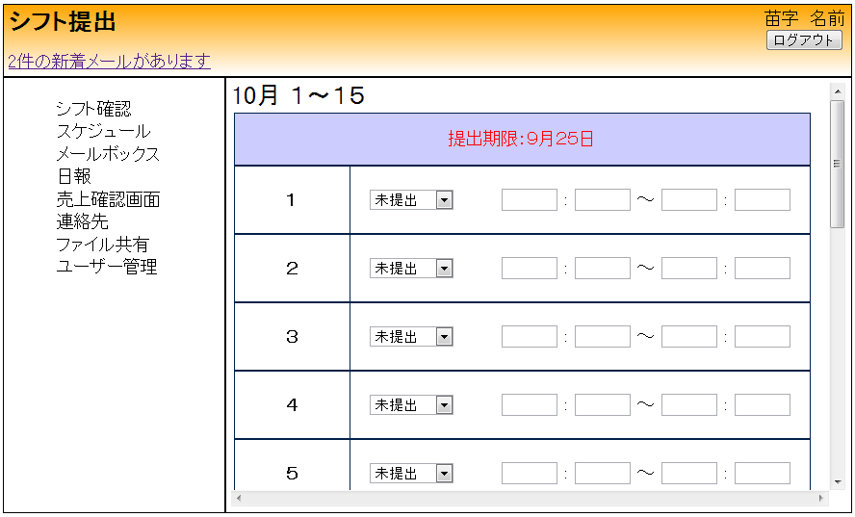

(1)

(2)
(3)
(4)
(5)
(6)
(7)

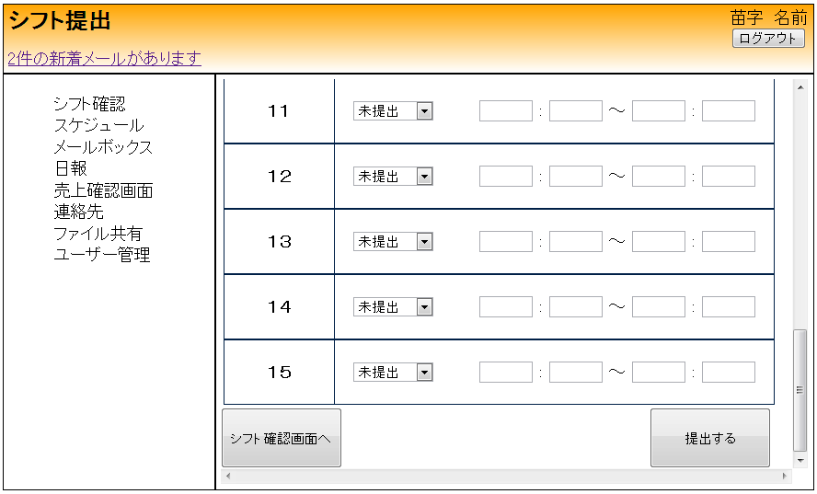

(8)
(9)

 | 【１－３．画面項目定義】
 |  | 番号 | 項目名 |  |  |  |  | 項目名（英字） | 属性 |  | 型 | 桁数 (Byte) | I/O | 必須チェック | 入力制限 |  |  |  | 表示形式 （編集仕様） | DBアクセス | 対応テーブルカラム |  | 詳細
 |  |  |  |  |  |  |  |  |  |  |  |  |  |  | かな | カタカナ | 英字 | 数値
 |  | (1) | 月日 |  |  |  |  | shiftMonthDays | ラベル |  | String | 30 | I/O | - | - | - | - | - | - | - | - |  | 前画面から月および前期か後期かを引数で受け取り表示する
 |  | (2) | 日 |  |  |  |  | shiftDays | ラベル |  | int | 2 | I/O | - | - | - | - | - | - | - | - |  | 前画面から月および前期か後期かを引数で受け取り、月に合わせた日付を半期分表示する
 |  | (3) | 形態フラグ |  |  |  |  | statFlag | select |  | int | 2 | I/O | - | - | - | - | - | - | (1) | シフト希望表.状態ID |  | 前回入力があった場合はデータベースから引き出す 前回入力がなかった場合は未提出
 |  | (4) | 開始時 |  |  |  |  | startH | text |  | String | 2 | I/O | - | - | - | - | ○ | - | (1) | シフト希望表.希望開始時刻 |  | 前回入力があった場合はデータベースから引き出す 前回入力がなかった場合は空欄
 |  | (5) | 開始分 |  |  |  |  | startM | text |  | String | 2 | I/O | - | - | - | - | ○ | - | (1) | シフト希望表.希望開始時刻 |  | 前回入力があった場合はデータベースから引き出す 前回入力がなかった場合は空欄
 |  | (6) | 終了時 |  |  |  |  | finishH | text |  | String | 2 | I/O | - | - | - | - | ○ | - | (1) | シフト希望表.希望終了時刻 |  | 前回入力があった場合はデータベースから引き出す 前回入力がなかった場合は空欄
 |  | (7) | 終了分 |  |  |  |  | finishM | text |  | String | 2 | I/O | - | - | - | - | ○ | - | (1) | シフト希望表.希望終了時刻 |  | 前回入力があった場合はデータベースから引き出す 前回入力がなかった場合は空欄
 |  | (8) | 戻る |  |  |  |  | backForShift | button |  | - | - | - | - | - | - | - | - | - | - | - |  | -
 |  | (9) | 提出 |  |  |  |  | submitShift | button |  | - | - | I | - | - | - | - | - | - | (2) | - |  | -

 | 【１－４．入力パラメータ】

 |  | № | ID |  |  |  | 名称 |  | 説明
 |  | 1 | statFlag |  |  |  | 形態フラグリスト |  | 希望する形態を選択する
 |  | 2 | startH |  |  |  | 開始希望時 |  | 入力可能時に従業員の希望する開始希望時を入力する
 |  | 3 | startM |  |  |  | 開始希望分 |  | 入力可能時に従業員の希望する開始希望分を入力する
 |  | 4 | finishH |  |  |  | 終了希望時 |  | 入力可能時に従業員の希望する終了希望時を入力する
 |  | 5 | finishM |  |  |  | 終了希望分 |  | 入力可能時に従業員の希望する終了希望分を入力する

 | 【１－５．イベント詳細定義】
 |  |  |  |  |  |  |  |  |  |  |  |  |  |  |  |  |  |  |  |  |  | ＰＴ実施結果記入欄
 |  | № | イベント／条件 |  |  |  |  |  | 処理内容 |  |  |  |  |  |  |  |  |  |  |  |  | 実施日 |  |  | 結果 | 実施日 | 結果 | 実施日 | 結果
 |  | 1 | 自画面表示時 |  |  |  |  |  | 【検索処理】
 |  |  |  |  |  |  |  |  |  | １.前画面から月および前期か後期かを引数で受け取り、 データベースから前回入力された内容があれば表示する
 |  |  |  |  |  |  |  |  | 【表示処理】
 |  |  |  |  |  |  |  |  |  | １．前画面から受け取った月、前期後期の引数をもとに入力欄を表示する
 |  |  |  |  |  |  |  |  |  | ２．検索結果を表示する。
 |  |  |  |  |  |  |  |  |  | ３．前回入力がなかった場合は空欄にする。

 |  |  |  |  |  |  |  |  |  |  |  |  |  |  |  |  |  |  |  |  |  | ＰＴ実施結果記入欄
 |  | № | イベント／条件 |  |  |  |  |  | 処理内容 |  |  |  |  |  |  |  |  |  |  |  |  | 実施日 |  |  | 結果 | 実施日 | 結果 | 実施日 | 結果
 |  | 2 | 戻るボタン押下時 |  |  |  |  |  | 【画面遷移】
 |  |  |  |  |  |  |  |  |  | １．すべての内容を破棄し、前画面へ遷移する

 |  | 3 | 提出ボタン押下時 |  |  |  |  |  | 【入力情報登録】
 |  |  |  |  |  |  |  |  |  | ユーザーが入力した内容をデータベースに保存し告知する

 | 【１－６．DBアクセス】

 |  | (1)シフト提出ページの初期表示
 |  |  |  | 取得カラム名
 |  |  |  |  |  | シフト希望表.状態ID
 |  |  |  |  |  | シフト希望表.希望開始時刻
 |  |  |  |  |  | シフト希望表.希望開始時刻
 |  |  |  |  |  | シフト希望表.希望終了時刻
 |  |  |  |  |  | シフト希望表.希望終了時刻
 |  |  |  | 検索対象テーブル名
 |  |  |  |  |  | シフト希望表
 |  |  |  | 検索条件
 |  |  |  |  |  | シフト希望表．shiftMonthDays >= 登録開始年月日
 |  |  |  |  |  | シフト希望表．shiftMonthDays <= 登録終了年月日

 |  | (２)シフト登録
 |  |  |  | 登録カラム名
 |  |  |  |  |  | シフト希望表.状態ID
 |  |  |  |  |  | シフト希望表.希望開始時刻
 |  |  |  |  |  | シフト希望表.希望開始時刻
 |  |  |  |  |  | シフト希望表.希望終了時刻
 |  |  |  |  |  | シフト希望表.希望終了時刻
 |  |  |  | 登録対象テーブル名
 |  |  |  |  |  | シフト希望表

